상품제안서
[BIC]미니언즈 4칼라 클래식(4색볼펜) | 상품코드: F13309

 |  |  |  |  |  |  | 02-412-0044 | www.easy1.co.kr
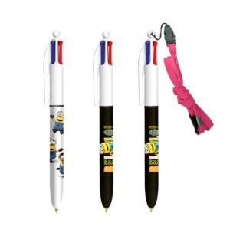 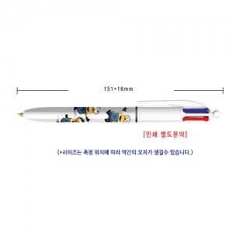

【상세/제작정보】

【인쇄/포장옵션】 | 실크 / OPP(비닐)

【공급단가】 | 수량 | 500~ | 1,000~ | 2,000~ | 3,000~ | 5,000~
*VAT별도 | 단가 | 2,140원 | 2,060원 | 1,980원 | 1,900원 | 1,860원

【상품 URL】 | https://dev.easy1.co.kr:443/src/goods_detail.php?gdno=13309

